상품제안서
아이리버 15W무선충전 마우스패드 분리형 MP30 | 상품코드: F20702

 |  |  |  |  |  |  | 02-412-0044 | www.easy1.co.kr
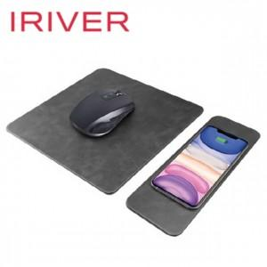

【상세/제작정보】 | <p>레이져 인쇄 50개 미만 30000원</p><p>전사인쇄 50개 미만 40000원​&nbsp;</p>

【인쇄/포장옵션】 | 레이저, 풀칼라 / 포장지포장

【공급단가】 | 수량 | 50~ | 100~ | 500~ | 1,000~ | 2,000~
*VAT별도 | 단가 | 16,800원 | 16,520원 | 16,100원 | 15,820원 | 15,400원

【상품 URL】 | https://dev.easy1.co.kr:443/src/goods_detail.php?gdno=20702

